画面遷移
画面レイアウト

凡例：
：画面
：画面遷移
業務機能名 | 社内管理システム | 画面名称 | 経費管理 | 作成日 | 2025-01-06 | 作成者 | 楊
画面ID |  | 備考 |  | 更新日 |  | 更新者
 |  |  |  | 備考

 |  |  |  | メニュー画面：機能情報テーブルに定義した画面
 |  |  |  |  | （ofcfunction）

経費管理ボタン
社内管理システム機能画面
経費管理一覧画面

新規ボタン
編集ボタン
戻るボタン

経費管理新規画面
経費管理編集画面

画面レイアウト
画面レイアウト
業務機能名 |  |  |  | 社内管理システム |  |  |  |  |  |  |  |  |  | 画面名称 |  |  |  |  |  |  |  |  |  |  |  |  |  |  |  | 作成日 | 2025-01-06 |  | 作成者 | 楊
画面ID |  |  |  |  |  |  |  |  |  |  |  |  |  | 備考 |  |  |  |  |  |  |  |  |  |  |  |  |  |  |  | 更新日 |  |  | 更新者

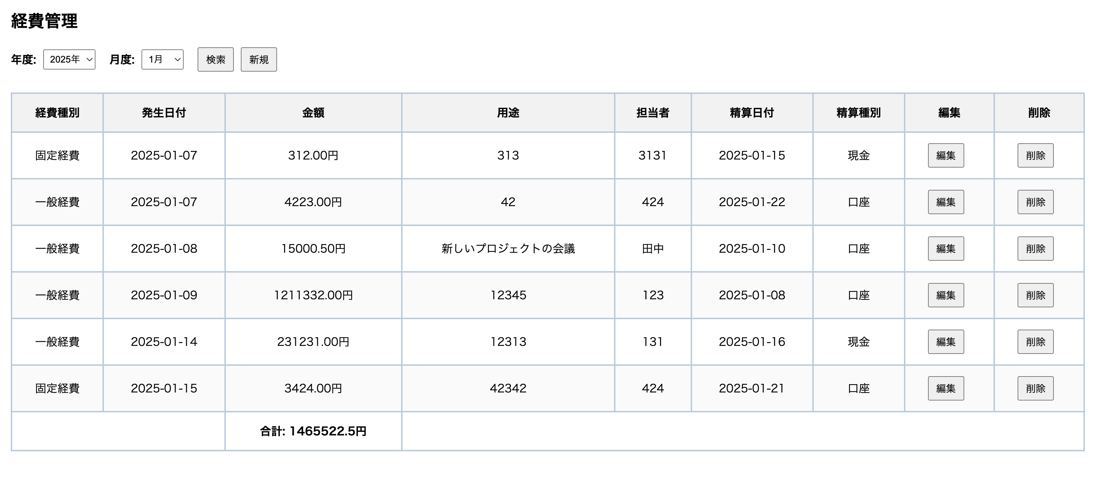
 |  |  |  |  |  |  |  |  |  |  |  |  |  |  |  |  |  |  |  |  |  |  |  |  |  |  |  | 項番 | 項目名称 |  |  | コントロール種別
 |  |  |  |  |  |  |  |  |  |  |  |  |  |  |  |  |  |  |  |  |  |  |  |  |  |  |  | 1 | 新規ボタン |  |  | ボタン
 |  |  |  |  |  |  |  |  |  |  |  |  |  |  |  |  |  |  |  |  |  |  |  |  |  |  |  | 2 | 検索ボタン |  |  | ボタン
 | 新規ボタン |  |  |  |  |  |  |  |  |  |  |  |  |  |  |  |  |  |  |  |  |  |  |  |  |  |  | 3 | 年度 |  |  | プルダウン
 |  |  |  |  |  |  |  |  |  |  |  |  |  |  |  |  |  |  |  |  |  |  |  |  |  |  |  | 4 | 月度 |  |  | プルダウン
 | 年分 | 年合計 | 月分 | 月合計 | 金額 | 発生日付 |  | 精算状況 |  | 担当者 | 承認状況 | 承認者 | 承認日 | 支払種別 |  | 支払日 | 経費種別 | 経費種別詳細 | 担当者 | 口座振込日 | 用途 | 記入日 | 更新日 | 備考 | 領収書 | 編集 | 削除 | 5 | 経費種別 |  |  | プルダウン
 |  |  |  |  |  |  |  |  |  |  |  |  |  |  |  |  |  |  |  |  |  |  |  |  |  | ボタン | ボタン | 6 | 月合計 |  |  | テキスト
 |  |  |  |  |  |  |  |  |  |  |  |  |  |  |  |  |  |  |  |  |  |  |  |  |  |  |  | 7 | 金額 |  |  | テキスト
 |  |  |  |  |  |  |  |  |  |  |  |  |  |  |  |  |  |  |  |  |  |  |  |  |  |  |  | 8 | 発生日付 |  |  | カレンダー
 |  |  |  |  |  |  |  |  |  |  |  |  |  |  |  |  |  |  |  |  |  |  |  |  |  |  |  | 9 | 用途 |  |  | テキスト
 |  |  |  |  |  |  |  |  |  |  |  |  |  |  |  |  |  |  |  |  |  |  |  |  |  |  |  | 10 | 担当者 |  |  | テキスト
 |  |  |  |  |  |  |  |  |  |  |  |  |  |  |  |  |  |  |  |  |  |  |  |  |  |  |  | 11 | 精算日付 |  |  | カレンダー
 |  |  |  |  |  |  |  |  |  |  |  |  |  |  |  |  |  |  |  |  |  |  |  |  |  |  |  | 12 | 精算種別 |  |  | プルダウン
 |  |  |  |  |  |  |  |  |  |  |  |  |  |  |  |  |  |  |  |  |  |  |  |  |  |  |  | 13 | 編集 |  |  | ボタン
 |  |  |  |  |  |  |  |  |  |  |  |  |  |  |  |  |  |  |  |  |  |  |  |  |  |  |  | 14 | 削除 |  |  | ボタン

 | 経費管理

 | 年度 |  |  | 月度 |  |  |  |  | 検索ボタン |  |  | 新規ボタン

 | 経費種別 |  | 発生日付 |  | 金額 |  | 用途 |  |  |  |  |  |  |  | 担当者 | 精算日付 | 精算種別
 |  |  |  |  |  |  |  |  |  |  |  |  |  |  |  |  |  | ボタン | ボタン
 |  |  |  |  |  |  |  |  |  |  |  |  |  |  |  |  |  | ボタン | ボタン
 |  |  |  |  |  |  |  |  |  |  |  |  |  |  |  |  |  | ボタン | ボタン
 |  |  |  |  |  |  |  |  |  |  |  |  |  |  |  |  |  | ボタン | ボタン
 |  |  |  |  |  |  |  |  |  |  |  |  |  |  |  |  |  | ボタン | ボタン
 |  |  |  |  |  |  |  |  |  |  |  |  |  |  |  |  |  | ボタン | ボタン
 |  |  |  |  |  |  |  |  |  |  |  |  |  |  |  |  |  | ボタン | ボタン
 |  |  |  | 月合計

 |  |  |  |  |  |  |  |  |  |  |  |  | 戻るボタン

